Hoja1
2023-07-03 13:08:07

LA PAZ 28 - HAEDO 4460-2005
BUENOS AIRES luquearti@gmail.com
____________________________________________________________________________________
“ TAPA tipo UNIVERSAL ”
Y
" TOMA para Canilla y Manguera ”
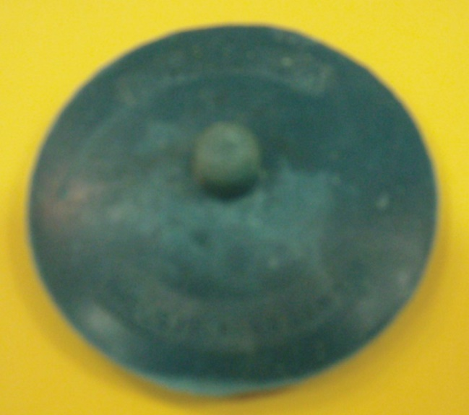
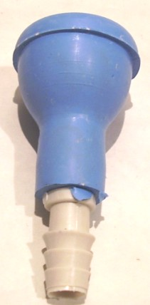

COD. | DESCRIPCION | PRECIO
A-039 | Tapa UNIVERSAL de GOMA NEGRA | ****
A-043 | TOMA para Canilla de GOMA de 1/2 | 83.200
A-043/1 | TOMA para Canilla de GOMA de 3/4 | 93.600

